Navigation
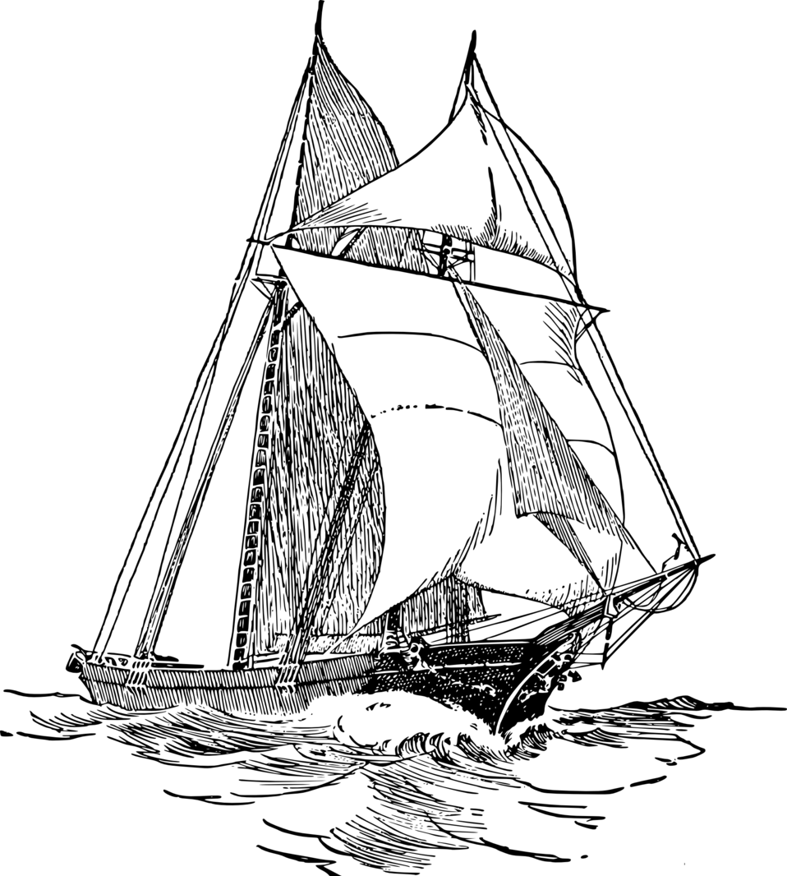
Navigation nach Sumner pro |  |  |  |  |  |  |  |  |  | 2021
(Sumner Navigationsverfahren mit Iteration)
Einstellungen
Indexberichtigung Beob. 1: |  | -1.2 |  | Sonnenrand U/ O: |  |  |  |  |  | U
Indexberichtigung Beob. 2: |  | -1.2 |  | Augeshöhe: |  |  |  |  |  | 2.5 | m
geschätzte Standortbreite oder 90° N bzw. 90° S : |  |  |  |  |  |  |  |  |  | 36.0 | N

Messung 1
Datum: | TT.MM.JJ |  |  |  |  |  |  | 2021-04-29
Uhrzeit UT1: |  |  | hh:mm:ss |  |  |  |  | 10:41:12
Sextantenablesung: |  |  |  |  |  |  |  | 61 | ° | 32.8 | '

Versegelung
 | distance made good: | 33.0 |  | nm |  | course made good: |  |  |  | 23 |  | °

Messung 2
Datum: |  |  |  |  |  | plus Tage: | 0 | 2021-04-29
Uhrzeit UT1: |  |  | hh:mm:ss |  |  |  |  | 14:31:33
Sextantenablesung: |  |  |  |  |  |  |  | 47 | ° | 27.2 | '

Ergebnisse
STANDORT: | 38 | ° | 27.08 | ' | N | 001 | ° | 17.75 | ' | E
Startort: | 37 | ° | 56.70 | ' | N | 001 | ° | 1.34 | ' | E
Schiffsmittag um: | 11:52:08 |  | UTC

Versegelungsgrafik |  |  |  |  |  |  |  |  | Breitenbereich : | 1.0°
38.70 | 2.28 | 1.16 | 1.71
38.67 | #N/A | #N/A | #N/A
38.65 | 2.19 | 1.19 | 1.62
38.62 | 2.14 | 1.20 | 1.58
38.60 | 2.10 | 1.22 | 1.54
38.57 | 2.06 | 1.23 | 1.50
38.55 | 2.02 | 1.24 | 1.45
38.52 | 1.97 | 1.26 | 1.41
38.50 | 1.93 | 1.27 | 1.37
38.47 | 1.89 | 1.28 | 1.33
38.45 | 1.85 | 1.30 | 1.29
38.42 | 1.80 | 1.31 | 1.25
38.40 | 1.76 | 1.32 | 1.21
38.37 | 1.72 | 1.34 | 1.17
38.35 | 1.68 | 1.35 | 1.13
38.32 | 1.64 | 1.37 | 1.09
38.30 | 1.60 | 1.38 | 1.05
38.27 | 1.55 | 1.39 | 1.01
38.25 | 1.51 | 1.41 | 0.97
38.22 | 1.47 | 1.42 | 0.93
38.20 | 1.43 | 1.43 | 0.89
38.17 | 1.39 | 1.45 | 0.85
38.15 | 1.35 | 1.46 | 0.81
38.12 | 1.31 | 1.47 | 0.78
38.10 | 1.27 | 1.48 | 0.74
38.07 | 1.23 | 1.50 | 0.70
38.05 | 1.19 | 1.51 | 0.66
38.02 | 1.15 | 1.52 | 0.62
38.00 | 1.11 | 1.54 | 0.58
37.97 | 1.07 | 1.55 | 0.55
37.95 | 1.04 | 1.56 | 0.51
37.92 | 1.00 | 1.58 | 0.47
37.90 | 0.96 | 1.59 | 0.43
37.87 | 0.92 | 1.60 | 0.40
37.85 | 0.88 | 1.61 | 0.36
37.82 | 0.84 | 1.63 | 0.32
37.80 | 0.80 | 1.64 | 0.28
37.77 | 0.77 | 1.65 | 0.25
37.75 | 0.73 | 1.67 | 0.21
37.72 | 0.69 | 1.68 | 0.17
37.70 | 0.65 | 1.69 | 0.14
37.95 |  |  |  | 1.0223328378
38.45 |  |  |  | 1.2957872763

Zusatzinformationen
 | Zeit UT1: | 10:41:12 |  |  |  | 14:31:33
Greenwichwinkel Grt: | 340 | ° | 58.07 | ' |  | 38 | ° | 33.65 | '
Deklination d: | 14 | ° | 36.18 | ' |  | 14 | ° | 39.17 | '
LHA: | 342 | ° | 23.98 | ' |  | 39 | ° | 51.40 | '
Azimut z: | 141 | ° | 49.88 | ' |  | 246 | ° | 57.42 | '
beobachtete Höhe h: | 61 | ° | 44.33 | ' |  | 47 | ° | 38.40 | '

